关系图
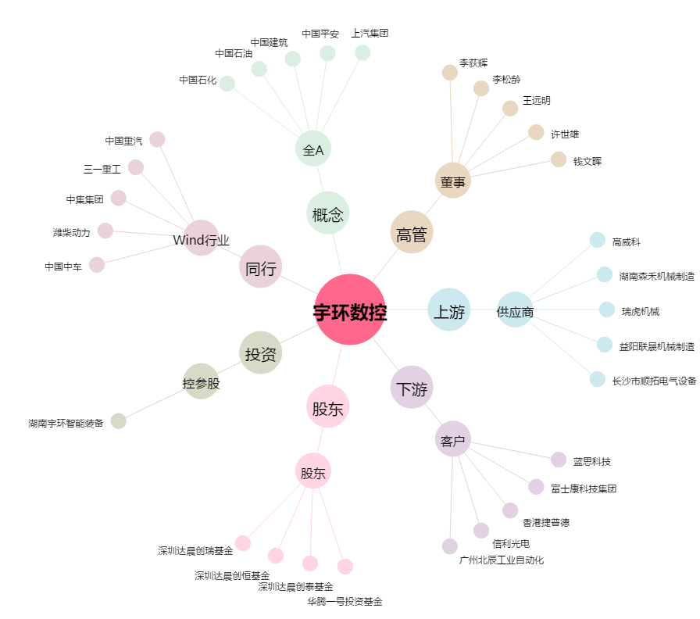
宇环数控[002903.SZ] - 关系概览图

